4月月度
 |  | 潍坊光华荣昌汽车部件有限公司 采 购 申 请 单 |  |  |  |  |  |  | 编制 |  |  | 审核 |  | 批准
 |  |  |  |  |  |  |  |  | 顾倬铨

申购部门：生产制造 |  |  |  |  | 申购类型： 周期采购 紧急采购 |  |  |  |  |  | 申购时间：2024.03.28
序号 | 物料编码 | QAD编码 | 物料名称 | 规格型号 | 生产计划 |  | 现存库存 |  | 申购 |  |  | 物品用途 | 要求到货时间 | 直接/间接物料 | 备注
 |  |  |  |  | 日销耗量 （单位） | 月需求量 （单位） | 剩余数量 （单位） | 可使用周期（天） | 申购数量 （单位） | 总价预估（元） | 可使用周期（天）
1 |  |  | 白色油漆 | 2kg |  |  |  |  | 2桶 | ￥76.00 |  | 维修挂钩
2 |  |  | 万能胶 | 6kg |  |  |  |  | 4桶 | ￥360.00 |  | 成品修工装
3 |  |  | 地面固沙剂 | 25KG |  |  |  |  | 1桶 | ￥210.00 |  | 涂抹成品地面
4 |  |  | 丝锥加长套筒六角柄 | #6 |  |  |  |  | 5个 | ￥40.00 |  | 生产月度使用
5 |  |  | 丝锥 | #6 |  |  |  |  | 20个 | ￥50.00 |  | 生产月度使用
6 |  |  | 丝锥 | #8 |  |  |  |  | 50个 | ￥250.00 |  | 生产月度使用
7 |  |  | 丝锥 | #10 |  |  |  |  | 50个 | ￥500.00 |  | 生产月度使用
8 |  |  | 紧固卡子 |  |  |  |  |  | 10个 | ￥10.00 |  | 固定气管使用
9 |  |  | 喷火枪 |  |  |  |  |  | 2个 | ￥70.00 |  | 面套线头使用、扶手划伤修复
10 |  |  | 充气罐 |  |  |  |  |  | 6罐 | ￥30.00
11 |  |  | 卷尺 | 5M |  |  |  |  | 3个 | ￥30.00 |  | 测量使用
12 |  |  | 切割片 |  |  |  |  |  | 1盒 | ￥50.00 |  | 维修工装使用
13 |  |  | 熨烫机气管 | 高压加粗 |  |  |  |  | 2根 | ￥120.00 |  | 1根替换，1根备用
14 |  |  | 扎带 | 350mm |  |  |  |  | 10包 | ￥100.00
15 |  |  | 自喷漆 | 24瓶装/箱 |  |  |  |  | 3箱 | ￥450.00
16 |  |  | 固架精益管28mm | 2.mm钢塑复合管 |  | 1根*4M |  |  | 10根 | ￥400.00 |  | 生产物料架搭建
17 |  |  | 3寸万向轮带刹车轮 | 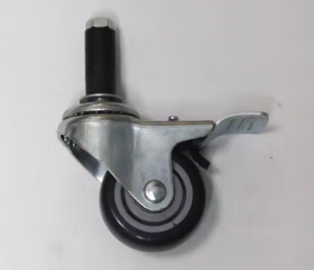 |  |  |  | 15 | 8个 | ￥120.00
18 |  |  | 直径管扣件 HJ-11 | 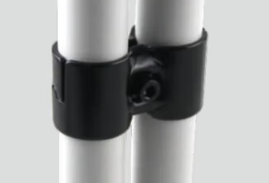 |  |  |  | 1.6 | 50个 | ￥80.00
19 |  |  | 直径管扣件 HJ-4 | 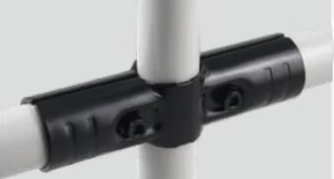 |  |  |  | 2.3 | 50个 | ￥115.00
20 |  |  | 直径管扣件 HJ-3 | 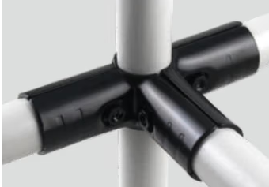 |  |  |  | 3.4 | 50个 | ￥170.00
21 |  |  | 直径管扣件 HJ-2 | 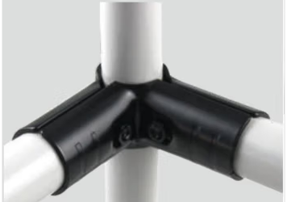 |  |  |  | 2.2 | 50个 | ￥110.00
22 |  |  | 直径管扣件 HJ-1 | 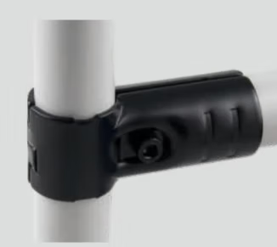 |  |  |  | 1.4 | 50个 | ￥70.00
 | 合计 |  |  |  |  |  |  |  |  | ￥3,411.00
备注 | 本申请单一式三联: 仓库第一联 采购第二联 统计第三联
表单No.GR-42-01-01（B/0） A4(210mm×297mm)

